상품제안서
스칸디나비아 친환경 티케 친환경 텀블러 600ml | 상품코드: S48023

 |  |  |  |  |  |  | 02-713-8555 | www.synergygift.co.kr
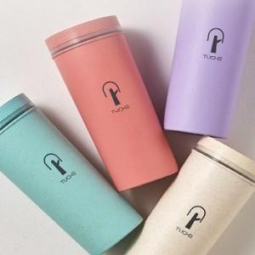 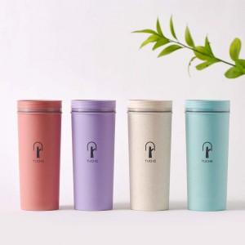 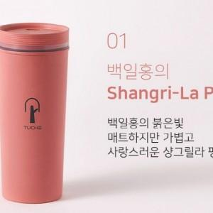

【상세/제작정보】

【인쇄/포장옵션】 | 실크, 레이저 / 포장지포장

【공급단가】 | 수량 | 30~ | 100~ | 300~ | 500~ | 1,000~
*VAT별도 | 단가 | 13,650원 | 12,910원 | 12,490원 | 11,970원 | 11,760원

【상품 URL】 | https://www.synergygift.co.kr:443/src/goods_detail.php?gdno=48023

